0xF1心跳状态报文解析
岚图鸿蒙HUD_CANFD架构0xF1报文解析工具 |  |  |  |  |  | 去除空格工具链接：http://www.esjson.com/delSpace.html
原始报文 | AA0000AA0036F1010000E3000102014B4C050005010211000A4B00000001000000000029FD5CE20002000000005001050002800101024802020000000075A02E
序号 | 占用字节数 | 描述-1 | 描述-2 | 解析
0 | 4 | 帧头标识符 | AA0000AA | AA0000AA
1 | 2 | 消息体长度 | 36 | 0036
2 | 1 | 命令 | F1 | F1
3 | 1 | 消息流水号 | xx | 01
4 | 2 | 故障信息（(1:故障,0:无故障)） | Byte0-Bit 0: 过热保护 Byte0-Bit 1: LED芯片故障脚故障 Byte0-Bit 2: 电机芯片故障脚故障（H66A车型置1，代表电机开路故障） Byte0-Bit 3: 电池欠压故障，低于8V Byte0-Bit 4: 电池过压故障，高于16.5V Byte0-Bit 5: 辅助电源1故障 Byte0-Bit 6: 辅助电源2故障 Byte0-Bit 7: CDC节点丢失故障 Byte1-Bit 0: LCD屏连接故障(LCD电阻开路或短路) Byte1-Bit 1: LED连接故障(LED灯板电阻开路或短路) Byte1-Bit 2: lcd温感电阻组开路或短路故障-----(仅H77A支持) Byte1-Bit 3: 光感连接故障-----(仅H53B支持) Byte1-Bit 4: 解串lock丢失故障(刚上电后，lock从正常状态到lock丢失超过10s会触发) Byte1-Bit 5: 防阳光倒灌策略生效（1：生效, 0：未生效）-----(仅H77A/H53B支持) Byte1-Bit 6: TFT故障引脚故障（1：故障，0：无故障） | 0000
5 | 2 | 开关/状态信息 | Byte2-Bit 0: 刚上电时限位开关状态（1：触发，0：未触发） Byte2-Bit 1: 实时解串lock电平状态(1：高，0：低电平) Byte2-Bit 4: 实时限位开关状态（1：触发，0：未触发） Byte2-Bit 5: 实时步进电机当前采取的PPS（0-低温策略PPS，1-默认PPS） Byte2-Bit 6: 实时KL15信号状态 Byte2-Bit 7: 实时HUD开关状态 Byte3-Bit 0: 车辆模式控制背光开关(1-ota模式{背光熄灭}，0-no_ota) Byte3-Bit 1: peps电源工作模式控制背光开关（1:非0x02-LocalOn背光熄灭，0:LocalOn背光可以开） Byte3-Bit 2: DLP控制背光开关（1-DLP打开且投影到墙上背光熄灭，0-背光可打开） | E300
6 | 1 | 电源工作模式 | apk下发，实际HUD并未使用 0x00-关 0x01-开 | 01
7 | 1 | HUD畸变硬件方案 | 0x00-畸变芯片V42方案 0x01-畸变芯片V40方案 0x02-软畸变方案 | 02
8 | 1 | 畸变生效状态 | 0x00-未生效（其他也是未生效） 0x01-已生效 | 01
9 | 1 | led温度 | 实际值+50 | 4B
10 | 1 | LCD温度 | 实际值+50 | 4C
11 | 1 | 亮度等级 |  | 05
12 | 2 | PWM | 高字节在前 | 0005
13 | 1 | 高度等级 |  | 01
14 | 2 | 电机绝对步数 | 高字节在前 | 0211 | H53B-SWB.0.11/H77A-SWA.0.08协议修改 |  | H77A-SWA.0.11 |  | H77A-SWA.0.12以后
16 | 2 | 解串Lock拉低丢失计数 |  | 000A | 000A | 解串Lock拉低丢失计数 | 000A | 解串Lock拉低丢失计数 | 000A | 解串Lock拉低丢失计数
17 | 1 | H77A排线NTC最大NTC值(实际值+50)-仅H77A支持 |  | 4B | 4B | H77A排线NTC最大NTC值(实际值+50)-仅H77A支持 | 4B | H77A排线NTC最大NTC值(实际值+50)-仅H77A支持 | 4B | H77A排线NTC最大NTC值(实际值+50)-仅H77A支持
18 | 3 | H53B的光感数值和 | H53B的光感数值和（超过7900就会触发防阳光倒灌策略）-仅H53B支持/H77A-友达屏故障寄存器 | 000000 | 000000 | H53B的光感数值和（超过7900就会触发防阳光倒灌策略）-仅H53B支持 | 000000 | H53B的光感数值和（超过7900就会触发防阳光倒灌策略）-仅H53B支持 | 000000 | H77A-友达屏故障寄存器
19 | 1 | LCD复位次数 | LCD复位次数 | 01 | 0100 | 预留 | 01 | 解串配置错误次数 | 01 | LCD复位次数
20 | 1 | 畸变错误处理次数/H77A-解串配置错误次数 | 畸变错误处理次数/H77A-解串配置错误次数 | 00 |  |  | 00 | 预留 | 00 | 畸变错误处理次数/解串配置错误次数
21 | 4 | 畸变芯片错误寄存器值打印 | 高字节在前 V40：0xF0 V42：0x9006，0x9008（前两字节是0x9006，后两个字节是0x9008） | 00000000
22 | 2 | 畸变矫正系数CRC16 | 高字节在前 | 29FD
23 | 2 | 下线标定参数CRC16 | 高字节在前 | 5CE2
24 | 2 | 当前环境光FW | 高字节在前 | 0002
25 | 2 | 当前环境光AMB | 高字节在前 | 0000
26 | 2 | 零位偏差步数 | 此值代表低温情况在，归零步数和常温(10℃以上)正转步数有较大偏差，就认为结构变形，需要为下次启动补偿值，只有有低温策略HUD才有次功能，如H37B bit14为正负位，1代表负值 | 0000
27 | 1 | 0x297-CDC当前出图内容 | 和实车信号一致，收不到更新成0xFF 0x0: 正常显示，即非测试图 0x1: 标准图像1（1点图） 0x2: 标准图像2（重影检测图） 0x3: 标准图像3（畸变检测图） 0x4: 标准图像4（九点图） 0x5: 预留 0x50：初始值 0xFE: 预留 0xFF: Invalid | 50
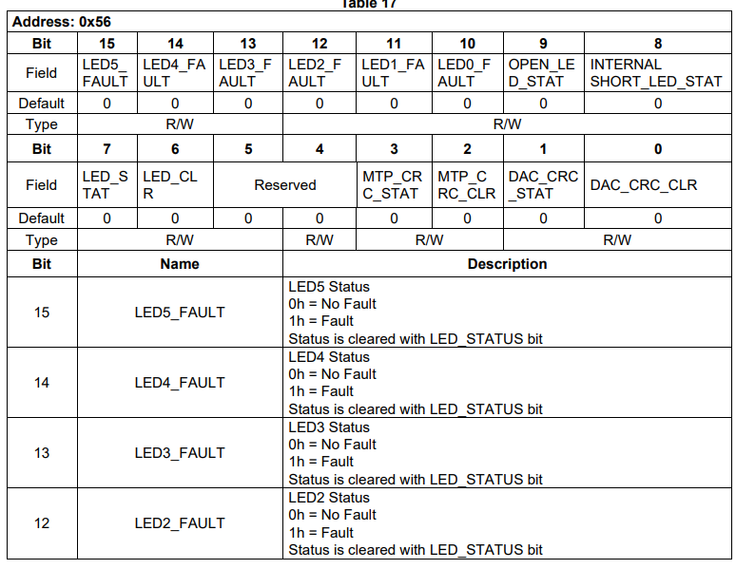
28 | 1 | 环境光信息 | bit0: 环境光报文有效性(1-能收到环境光0x3D1报文，0-超过500ms以上无法收到环境光0x3D1报文) bit1: 环境光传感器故障(1-环境光传感器故障，0-环境光传感器无故障，故障时PWM会自动固定为1) | 01
29 | 2 | 输入解串的当前水平分辨率 | 高字节在前 | 0500
30 | 2 | 输入解串的当前垂直分辨率 | 高字节在前 | 0280
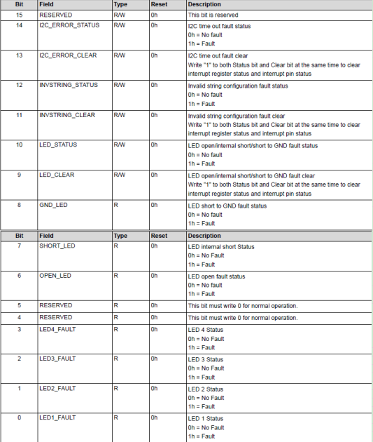
31 | 1 | 当前lcd和畸变状态机 | bit7~bit4: lcd状态机 0：初始状态，等待打开屏幕信号 1：打开屏幕正常运行中 2：故障恢复中 bit3-bit0:畸变状态机 0：初始化中 1：内外时钟切换 2：清除故障 3：等待pll时钟lock 4：正常运行中 5：等待故障恢复中 | 01
32 | 1 | 0x4FE-Vehicle_Mode | 和矩阵报文一致，收不到报文更新成0xFF 0x0: Initial value 0x1: Normal mode 0x2: Factory mode 0x3: Transportation mode (Reserved) 0x4: Collision mode (Reserved) 0x5: OTA mode 0x6~0xE: Reserved 0xF: Invalid | 01
33 | 2 | 上次关机电机归零步数 | 高字节在前(这一项会加上抵达限位下压步数，如H97E抵达限位，还需继续下压22步，则此项会加上22) | 0248
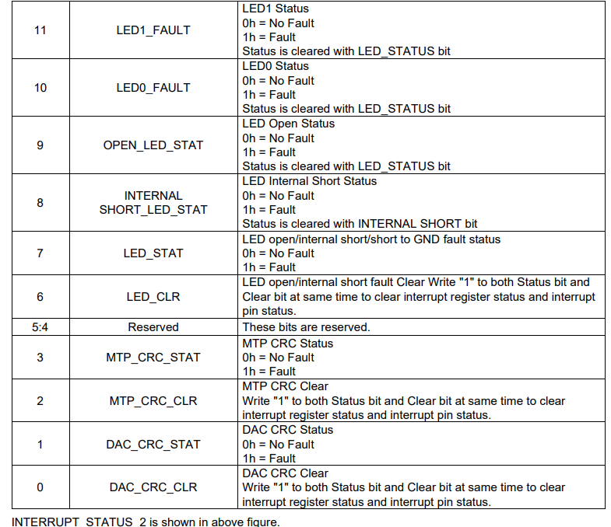
34 | 1 | SOC回复软畸变状态 | 反馈的是0xF6应答消息内容： 0-渲染应答成功， 1-渲染应答失败， 2-Soc未回复 | 02
35 | 1 | 0x2C1-电源工作模式实时状态 | 和矩阵报文一致，收不到报文更新成0xFF 0x0: DEFAULT_POWERMODE 0x1: OFF_POWERMODE 0x2: Local ON_POWERMODE 0x3: Remote ON_POWERMODE 0x4: RESERVE_POWERMODE1 0x5: RESERVE_POWERMODE2 0x6: RESERVE_POWERMODE3 0x7: INVALID_POWERMODE | 02
36 | 2 | 背光芯片LED_Fault_Status | 0x12错误寄存器值,高字节在前 | 0000
37 | 1 | 0x2C8-超级省电状态 | 和矩阵报文一致，收不到报文更新成0xFF，收到超级省电从0x01跳变到0x02,主动关闭HUD开关 | 00
38 | 1 | 0x3FC-VCU功率限制报文状态 | 和矩阵报文一致，收不到报文更新成0xFF，收到功率限制请求从非0x01跳变到0x01,主动关闭HUD开关,当此上电只关闭一次 | 00
39 | 1 | MCU复位累加计数 |  | 75
40 | 2 | CRC16 |  | A02E

0xF7日志信息2解析
岚图鸿蒙HUD_CANFD架构0xF7报文解析工具 |  |  |  |  | 去除空格工具链接：http://www.esjson.com/delSpace.html
原始报文
序号 | 占用字节数 | 描述-1 | 描述-2 | 解析
0 | 4 | 帧头标识符 | AA0000AA
1 | 2 | 消息体长度 | 36
2 | 1 | 命令 | F7
3 | 1 | 消息流水号 | xx
4 | 1 | 预留
5 | 1 | TFT屏方案 | bit7~bt4: TFT屏方案 0: 京瓷屏 1：友达屏
6 | 3 | TFT屏故障寄存器信息
7 | 2 | 当前电机归零步数
8 | 2 | 背光芯片Boost相关故障寄存器
9 | 2 | 背光芯片电压相关故障寄存器 | 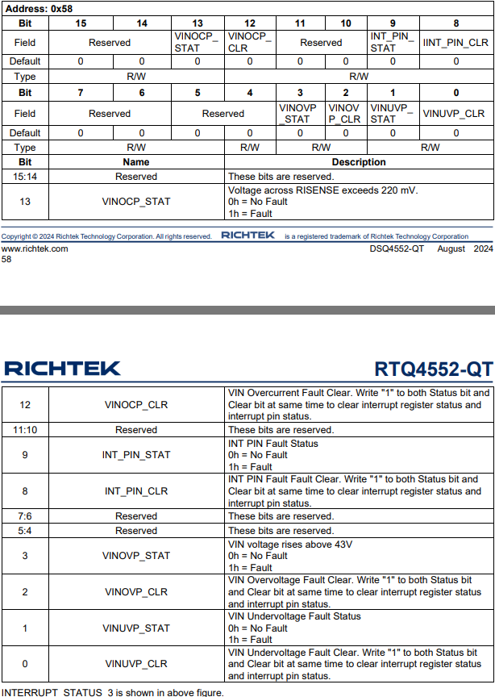
10 | 4 | MCU复位原因 | 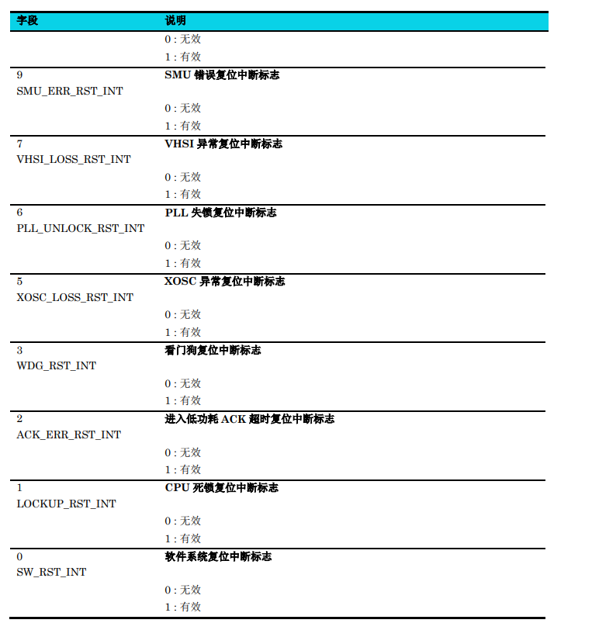 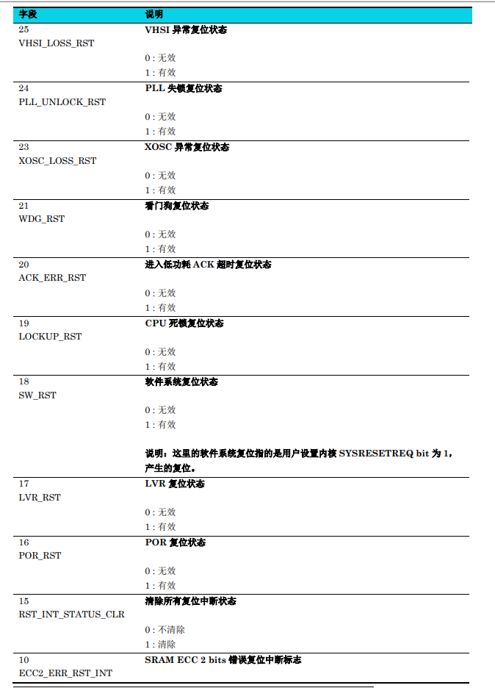 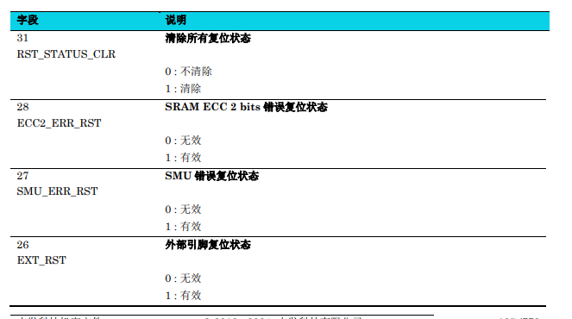

37 | 2 | CRC16

软畸变交互流程
